画面イメージ
画面番号 | 画面名 | チーム |  | 最終更新者
V900 | システムエラー/900ErrorView | ES_B | 日付 | 2022-07-26
 |  |  | 氏名 | 那須勇大
画面イメージ
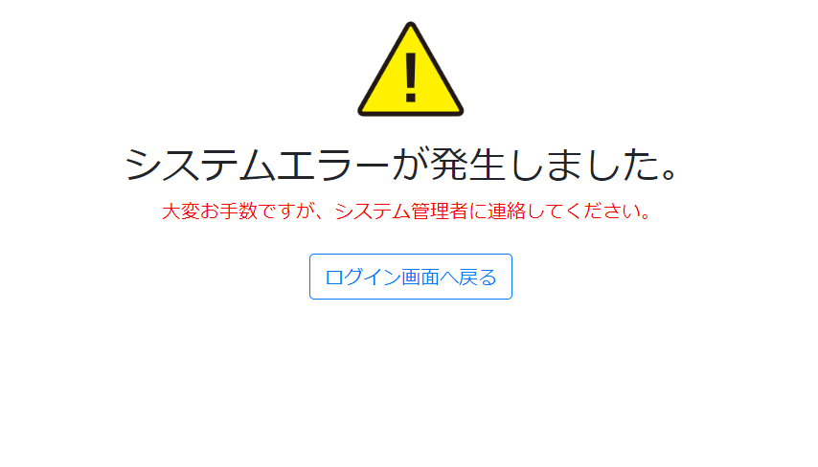

1

